Ejemplo
Pv(0) = $\left(0,6\right. \left.0,4\right)$
La empresa de comida rápida mas importante del mundo Duck Donald (D) decide contratar a un Analista en Investigación en Operaciones, para analizar como se comporta el mercado respecto a su actividad y la de su principal competidor Burguer Queen(B). El analista sostiene que dicho comportamiento se puede modelar a través de un cadena de Markov incluyendo dos estados D y B, que representan a los clientes que eligen la comida de las marcas mencionadas. Con los datos registrados el analista determino la siguiente matriz de transición:
 | P0 | 0.6 | 0.4 | Vector Inicial

a) ¿Cuál será la distribución del mercado en 3 compras?
Pv(3) = Pv(0) * P3
 |  | D | B
P1= | D | 0.7 | 0.3
 | B | 0.25 | 0.75

 |  | D | B
P2= | D | 0.565 | 0.435
 | B | 0.3625 | 0.6375

 |  | D | B
P3= | D | 0.50 | 0.50
 | B | 0.413 | 0.587

P_{D}=46,8%
P_{B}=53,2%
 |  | D | B
Pv(3) = |  | 0.468 | 0.532 |  | Po = Po* P
 |  |  |  |  | Donde Po es el vector estacionario
b) Si una persona actualmente consume B. ¿Cuál es la probabilidad de que consuma D pasadas dos compras a partir de hoy? |  |  |  |  | Po me determina la porcion de mercado de cada una de las companias
 |  | D | B
P1= | D | 0.7 | 0.3
 | B | 0.25 | 0.75

P_{BD}=36,25%
 |  | D | B
P2= | D | 0.565 | 0.435
 | B | 0.3625 | 0.6375

c) A cuatro compras a partir de ahora ¿Qué fracción de los compradores estarán comprando D? y B?
Pv(4) = Pv(0) * P4
 |  | D | B
P3= | D | 0.50 | 0.50
 | B | 0.413 | 0.587

 |  | D | B
P4= | D | 0.477 | 0.523
 | B | 0.436 | 0.564

P_{D}=46,1%
P_{B}=53,9%
 |  | D | B
Pv(4) = |  | 0.461 | 0.539

P_{DB}=49,6%
d) Si en la actualidad una persona compra D ¿Cuál es la probabilidad de que compre B pasadas 3 compras a partir de ahora?
 |  | D | B
P3= | D | 0.504 | 0.496
 | B | 0.413 | 0.587

e) Si hoy el consumidor compra B. ¿Cuál es la probabilidad que vuelva a comprar B al cabo de 5 compras?
 |  | D | B
P4= | D | 0.48 | 0.52
 | B | 0.44 | 0.56

P_{BB}=55,4%
 |  | D | B
P5= | D | 0.465 | 0.535
 | B | 0.446 | 0.554

f) Cuales son los porcentajes de mercado en el estado estable para las 2 compañías? Determínelo por 4 métodos diferentes.

 |  | D | B
P10= | D | 0.4547 | 0.5453
 | B | 0.4544 | 0.5456

 |  | D | B
Pve = P20= | D | 0.4545 | 0.5455
 | B | 0.4545 | 0.5455

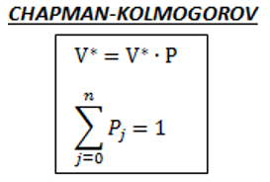

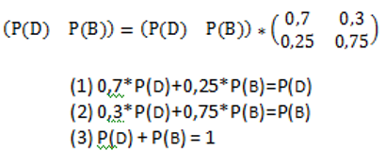

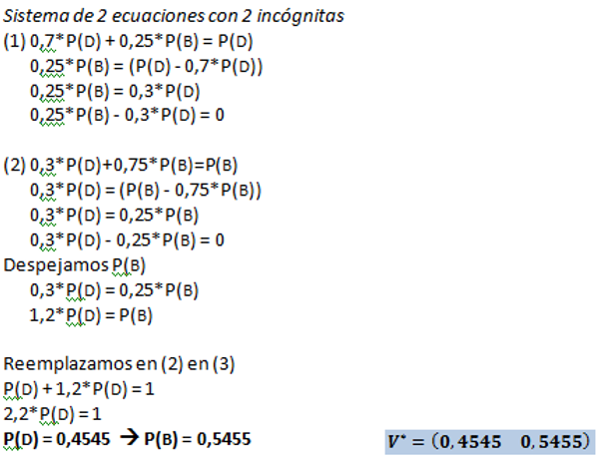

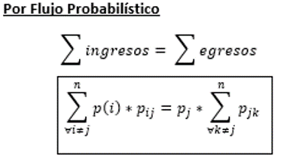

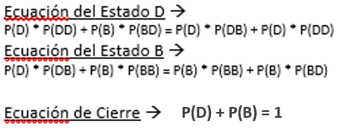

 |  | D | B
P1= | D | 0.7 | 0.3
 | B | 0.25 | 0.75

 |  | D | B
P1-I= | D | -0.3 | 0.3
 | B | 0.25 | -0.25

 |  | D | B
A= | D | -0.3 | 1
 | B | 0.25 | 1

 |  | D | B
A-1= | D | -1.8182 | 1.8182
 | B | 0.4545 | 0.5455

B= |  | 0 | 1

 |  | D | B
 |  | 0.4545 | 0.5455

